Hoja 1
Dada X que se encuentra en la celda 200 e Y en la celda 201, se pide realizar un programa Abacus con punto de carga en 300, que realice la suma de X e Y, y dejar el resultado de la suma en la celda 202 si el resultado supera el contenido almacenado en 250, en caso contrario, guarde 0 en la celda 202.

Hago la comparación de resultado de la suma haciendo una resta para ver si X o Y es mayor uno a otro
Para ello la máquina Abacus trabaja con BPF c/s entonces se puede hacer la resta como X-Y=X+Cb(Y)

 | Dir | Contenido | Comentarios
 | 200 |  | X
 | 201 |  | Y
 | 202 |  | X+Y
 | ...
 | 250 |  | Un valor Z a comparar con X+Y
 | ...
 | 2FE
 | 2FF | 0001 | Cargo el valor 1 para hacer el not+1
-> | 300 | 1200 | (AC)=X cont de AC es X
 | 301 | 3201 | (AC)=X+Y cont de AC es X+Y
 | 302 | 2202 | (202)=X+Y
 | 303 | 1250 | (AC)=Z
 | 304 | 4000 | (AC)=not(Z) el not no hace a lo que este en AC, no importa el OP
 | 305 | 32FF | (AC)=not(Z)+1=-Z
 | 306 | 3202 | (AC)=X+Y-Z
 | 307 | 930A | Va al final del programa en la celda 30A si (AC)>0 y se saltea instrucciones 308 y 309
 | 308 | 0000 | (AC)=0000 tiene el valor, no la direccion de memoria
 | 309 | 2202 | (202)=0000 si no finalizo el programa antes el 0 queda en 202 porque X+Y<Z
 | 30A | F000
 | 30B
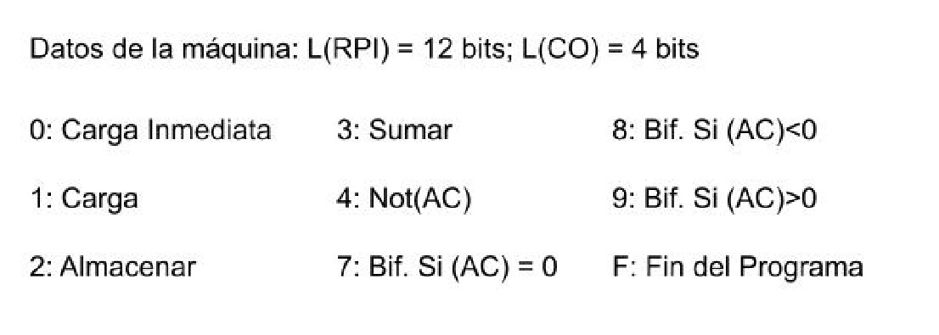

EL OP de la carga tiene la dirección de memoria
El OP de la carga inmediata tiene el valor

